Plots0
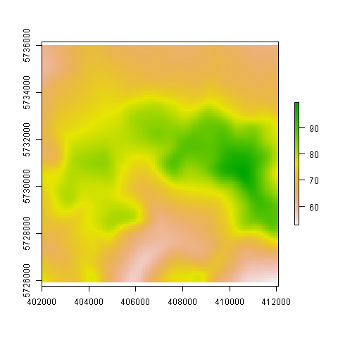

Plots1
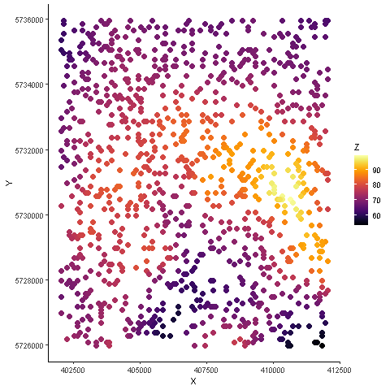

Plots2
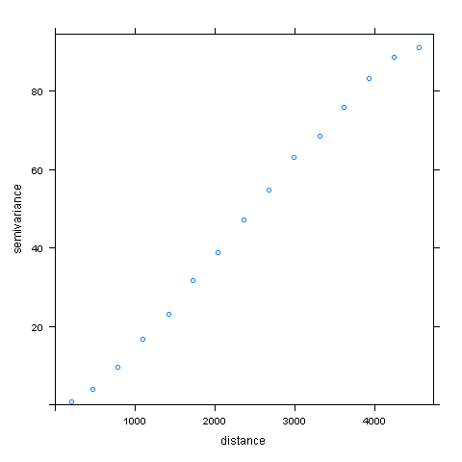

Plots3
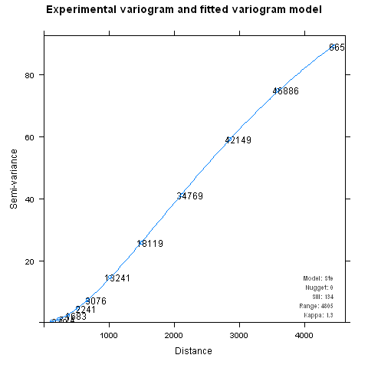

Plots4
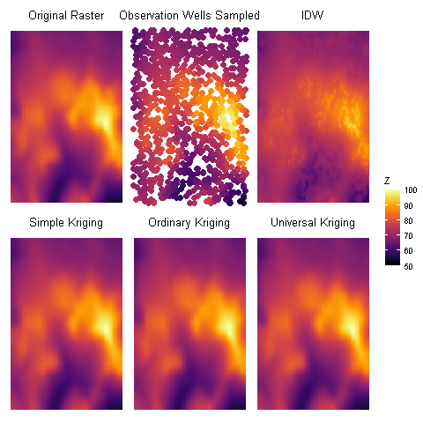
SK | OK | UK
53.616558728 | 53.615125785 | 53.613475884
68.586304206 | 68.587909459 | 68.586790144
73.164123397 | 73.164117106 | 73.164118584
79.36220831 | 79.362207922 | 79.362207872
99.684108663 | 99.684074618 | 99.683798361
0 | 0 | 0

